المؤشرات الكلية

سوق العراق للاوراق المالية
جلسة الاثنين 2025/12/15 |  |  |  | تقرير أسعار الأسهم المتداولة واخبار الشركات
الجلسة (224)
الاسهم المتداولة المدرجة و OTC |  |  | 1,109,168,177 |  |  | قيمة الأسهم المتداولة المدرجة و OTC |  | 860,979,167 |  |  | صفقات الشركات المدرجة وOTC | 778
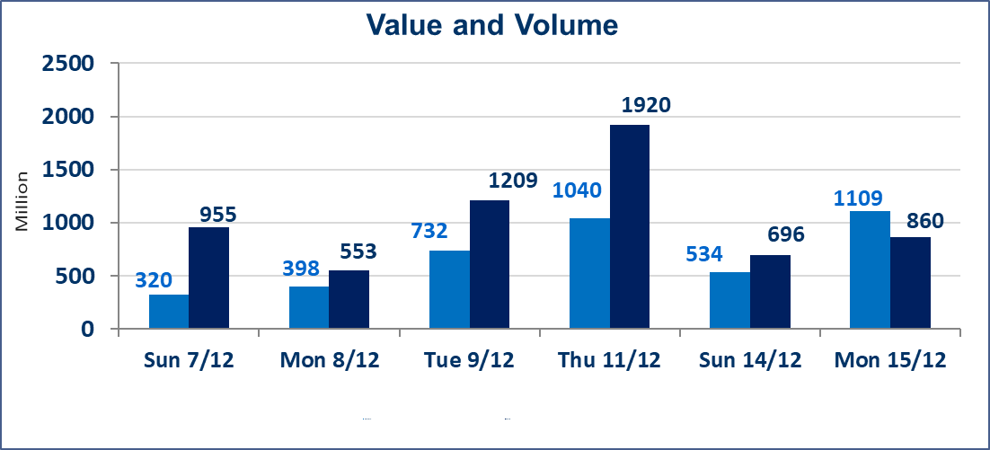
المؤشر60 ISX اليوم | 964.31 |  | نقطة |  |  | المؤشر15 ISX اليوم | 1170.93 | نقطة
المؤشر 60 ISX السابق | 951.88 |  | نقطة |  |  | المؤشر 15 ISX السابق | 1182.41 | نقطة
نسبة التغير | 1.31 |  | % |  |  | نسبة التغير | -0.97 | %
عدد النقاط | 12.43 |  | نقطة |  |  | عدد النقاط | -11.48 | نقطة

الشركات المدرجة | 104 | OTC | 15 | 119 |  | الشركات غير المتداولة المدرجة | 42 | OTC | 11 | 53
الشركات المتداولة | 48 | OTC | 2 | 50 |  | الشركات المرتفعة |  |  | 19
شركات الهيئة العامة |  |  |  | 4 |  | الشركات المنخفضة |  |  | 13
الموقوفة بقرار من هيأة الأوراق المالية |  |  |  | 10
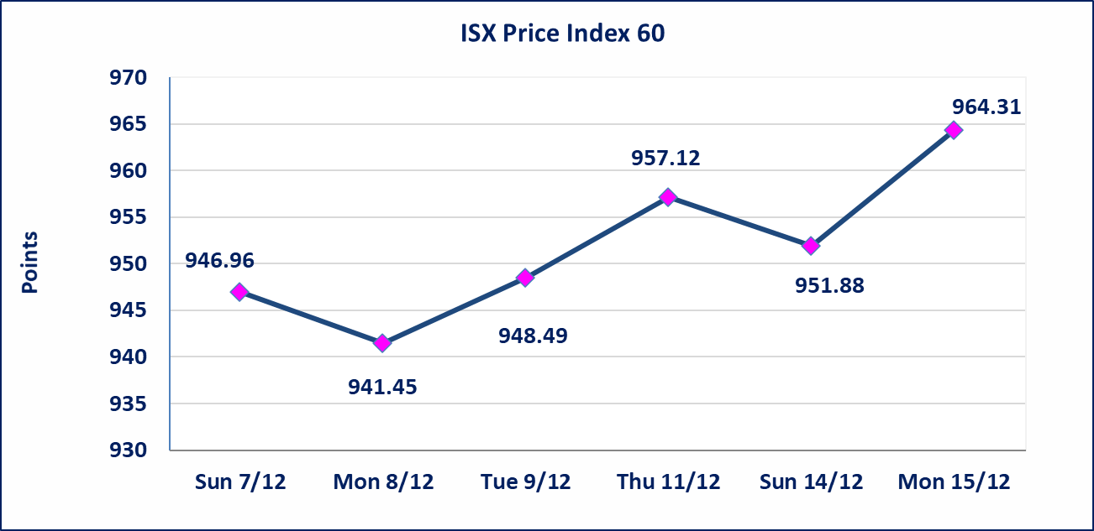
 |  |  |  |  |  | 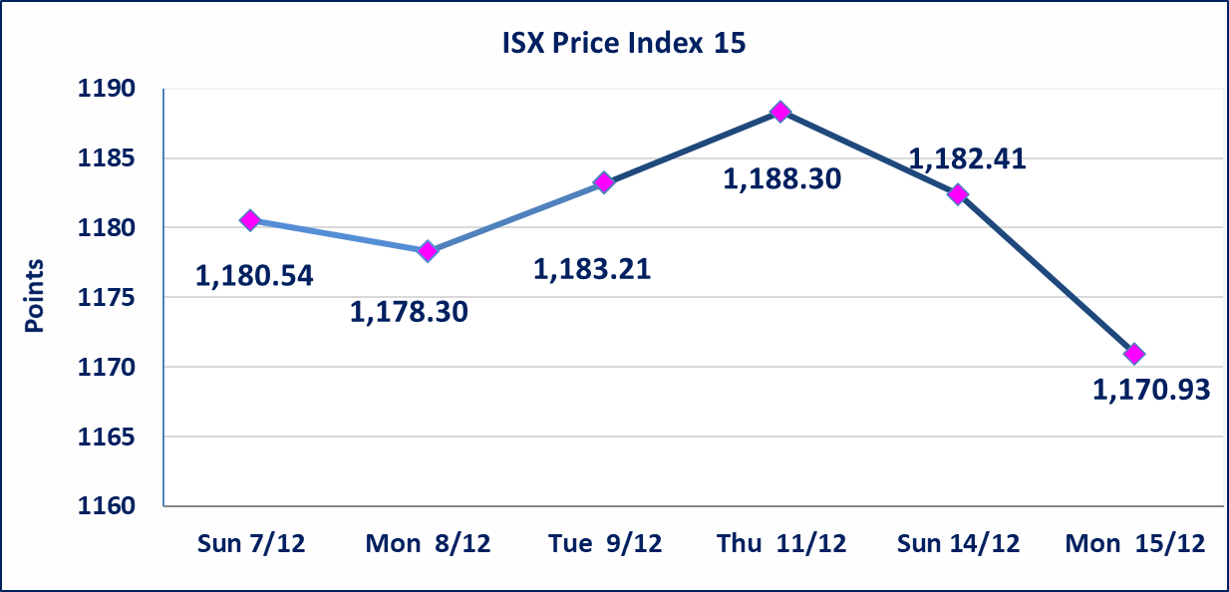
مصرف الموصل(BMFI) | أرسل سوق العراق للاوراق المالية كتاب إلى شركة مصرف الموصل للافصاح عن اهم الاحداث الجوهرية التي أدت إلى إرتفاع سعر السهم لجلستين بكامل حدود نسبة التغير لجسلتي 12/14 و 2025/12/15.
فنادق المنصور(HMAN) | أرسل سوق العراق للاوراق المالية كتاب إلى شركة فندق المنصور للافصاح عن اهم الاحداث الجوهرية التي أدت إلى إرتفاع سعر السهم لجلستين بكامل حدود نسبة التغير لجسلتي 12/14 و 2025/12/15.
ايلاف للتامين (NELF) | تم البدء بعمليات ايداع شهادات اسهم المساهمين لشركة ايلاف للتامين إعتباراً من جلسة الاربعاء 2025/12/3 وسيتم اطلاق التداول إعتباراً من جلسة الاربعاء 2025/12/24 بعد ايداع 5% من رأس المال او بعد مرور (21) يوم من تاريخ بدء الايداع في منصة الشركات غير المدرجة ISX-OTC.
مدينة العاب الكرخ السياحية | تم انتهاء اجراءات بيع اسهم الزيادة شركة مدينة العاب الكرخ السياحية وتم بيع كامل الكمية المقرر وهي (100) مليون سهم
سندات بناء الاصدارية الثانية فئة مليون | تم ايقاف التداول على سندات بناء الاصدارية الثانية فئة (1,000,000) دينار اعتبارا من جلسة 2025/12/2 لكون تاريخ اطفاء الفئة 2025/12/16.
الحد الأعلى والادنى للتغير في السعر | نسبة التغير في المنصة النظامية (15%)، نسبة التغير في المنصة الثانية (20%)، نسبة التغير في المنصة الثالثة (5%) إرتفاعاً وإنخفاضاً من سعر الاغلاق السابق.
Web site : www.isx-iq.net E-mail : info-isx@isx-iq.net |  |  |  |  | 07834000034 - 07711211522 : ص . ب :3607 العلوية الهاتف |  |  |  |  |  | بغداد /الكرادة/ قرب المسرح الوطني /مجاور مصرف الخليج التجاري

نسبة التغير
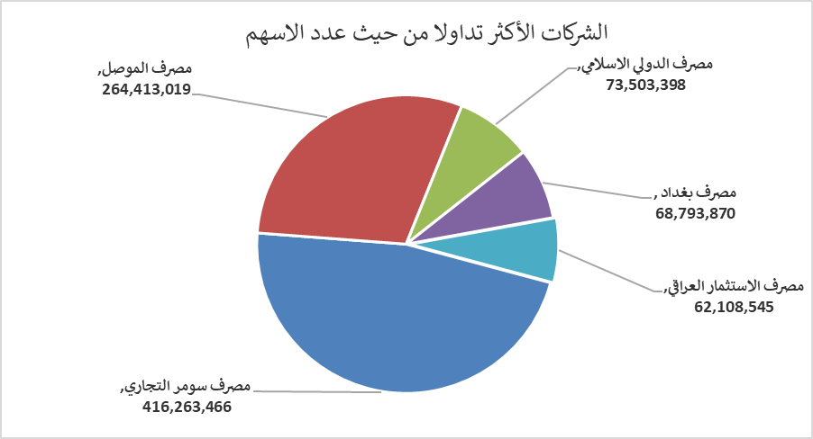
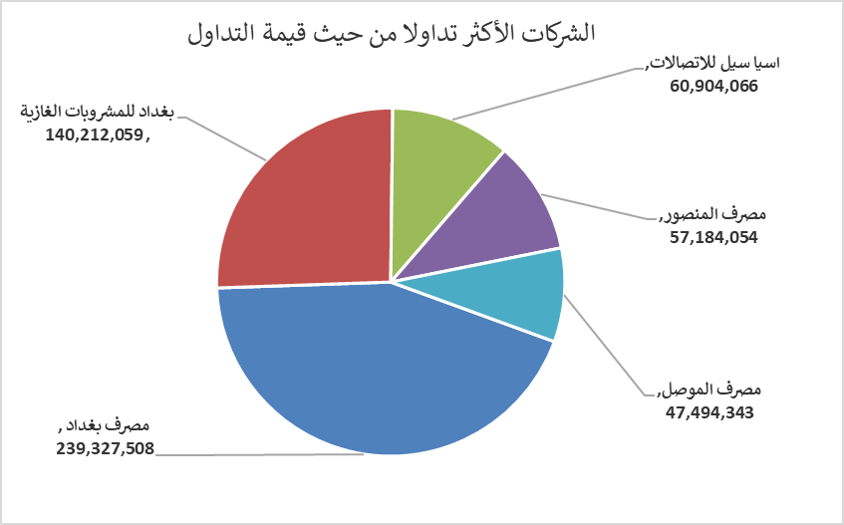
الشركات الأكثر ارتفاعاً وانخفاضاً

نسبة التغير لاسعار الاغلاق الاكثر ارتفاعاً |  |  |  | نسبة التغير لاسعار الاغلاق الاكثر انخفاضاً
اسم الشركة | اغلاق | التغير(%) | الاسهم المتداولة | اسم الشركة | اغلاق | التغير (%) | الاسهم المتداولة
فنادق المنصور | 50.250 | 14.99 | 811,904 | الخازر لانتاج المواد الانشائية | 1.200 | -7.69 | 1,006,500
مصرف الموصل | 0.180 | 12.50 | 264,413,019 | الحديثة للانتاج الحيواني | 0.400 | -6.98 | 1,000,200
مصرف الدولي الاسلامي | 0.200 | 11.11 | 73,503,398 | فندق بابل | 99.000 | -5.71 | 1,000
مصرف سومر التجاري | 0.120 | 9.09 | 416,263,466 | الامين للتأمين | 0.850 | -5.56 | 3,000,000
مصرف اشور الدولي | 0.280 | 7.69 | 31,317,882 | الخاتم للاتصالات | 3.100 | -4.62 | 23,015

الشركات الاكثر نشاطا حسب الاسهم المتداولة (حجم التداول) |  |  |  | الشركات الاكثر نشاطا حسب القيمة المتداولة
اسم الشركة | اغلاق | التغير(%) | الاسهم المتداولة | اسم الشركة | اغلاق | التغير (%) | القيمة المتداولة
مصرف سومر التجاري | 0.120 | 9.09 | 416,263,466 | مصرف بغداد | 3.480 | 0.58 | 239,327,508
مصرف الموصل | 0.180 | 12.50 | 264,413,019 | بغداد للمشروبات الغازية | 5.290 | 2.12 | 140,212,059
مصرف الدولي الاسلامي | 0.200 | 11.11 | 73,503,398 | اسيا سيل للاتصالات | 13.180 | 0.00 | 60,904,066
مصرف بغداد | 3.480 | 0.58 | 68,793,870 | مصرف المنصور | 1.930 | -0.52 | 57,184,054
مصرف الاستثمار العراقي | 0.240 | 0.00 | 62,108,545 | مصرف الموصل | 0.180 | 12.50 | 47,494,343

